Enero-Marzo 2023

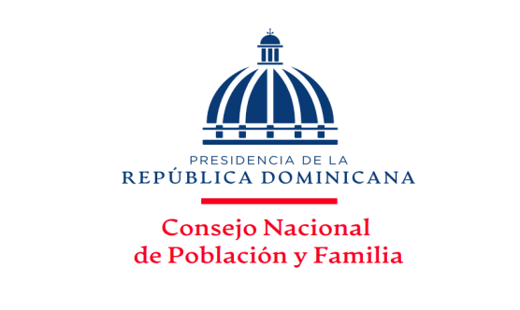
MINISTERIO DE SALUD PÚBLICA
Consejo Nacional de Población y Familia
Capacitaciones y Jornadas por solicitudes atendidas, ejecutadas y temas impartidos,
según los Productos, correspondientes al Trimestre Enero-Marzo, Año 2023

PRODUCTOS | SOLICITUDES ACEPTADAS | TIPOLOGIA | UNIDAD DE MEDIDA | SOLICITUDES NO ACEPTADAS | SOLICITUDES ANULADAS | SOLICITUDES ATENDIDAS | RESPUESTAS ENTREGADAS | TOTAL DE TEMAS IMPARTIDOS | %
7329 - Personas capacitadas y sensibilizadas en provincias en condiciones de pobreza sobre prevención y orientación en salud sexual reproductiva. | 13 | Capital Humano | Porcentaje de personas capacitadas | - | - | 13 | 13 | 13 | 22.41%
7330 - Hombres y Mujeres sensibilizados mediante jornadas de capacitacion para contribuir con la disminucion de la violencia intrafamiliar,equidad e igualdad de género. | 14 | Capital Humano | Números de jornadas realizadas | - | - | 14 | 14 | 14 | 24.14%
7331 - Personas reciben talleres de capacitación para promover los valores mediante orientación y Educación. | 32 | Capital Humano | Porcentaje de personas capacitadas | - | 1 | 31 | 31 | 31 | 53.45%
TOTAL DE CAPACITACIONES | 59 | N/A | N/A | 0 | 1 | 58 | 58 | 58 | 100.00%

___________________________________
Elaborado por:
Licda. Altagracia Díaz Piña
Encargada División Salud Sexual y Reproductiva

RESUMEN
TOTAL DE SOLICITUDES RECIBIDAS | 59
 |  |  |  | Elaborado por:
TOTAL DE RESPUESTAS ENTREGADAS | 58 |  |  | Licda. Altagracia Milagros Díaz Piña
 |  |  |  | Encargada Interina División de Salud
PRODUCCIÓN TOTAL | 117 | Capacitaciones |  | Sexual y Reproductiva

CANTIDAD DE SOLICITUDES RECIBIDAS Y ENTREGADAS
 | SOLICITUDES
7329.- Salud Sexual y Reproductiva | 13
7330.- Violencia Intrafamiliar y de Género | 14
7331.- Valores en la Familia | 31
7332.- Datos sociodemográficos
PORCENTAJE DE SOLICITUDES RECIBIDAS Y EJECUTADAS

 |  |  |  |  |  |  |  |  |  | PRODUCTOS | SOLICITUDES
 |  |  |  |  |  |  |  |  |  | 7329.- Salud Sexual y Reproductiva | 13 | 22
 |  |  |  |  |  |  |  |  |  | 7330.- Violencia Intrafamiliar y de Género | 14 | 24
 |  |  |  |  |  |  |  |  |  | 7331.- Valores en la Familia | 31 | 53
 |  |  |  |  |  |  |  |  |  | 7332.- Datos sociodemográficos |  | 0
 |  |  |  |  |  |  |  |  |  |  | 58 | 100

 |  |  |  |  |  |  |  |  |  |  | PRODUCTOS | SOLICITUDES
 |  |  |  |  |  |  |  |  |  |  | 7329.- Salud Sexual y Reproductiva | 22.41%
 |  |  |  |  |  |  |  |  |  |  | 7330.- Violencia Intrafamiliar y de Género | 24.14%
 |  |  |  |  |  |  |  |  |  |  | 7331.- Valores en la Familia | 53.45%

